Лист 1
Прайс-лист
МИР ПРЯЖИ

В валюте: руб. (курс 1).
Цены указаны на 07.08.2020

№ | Номенклатура/ Характеристика номенклатуры | Описание | Изображение | Артикул | Цена | Ед. | Остаток | Ссылка на сайт
 | Дырокол фигурный "EFCO" 1791135 Осеннее дерево 2,5см | Дырокол фигурный "EFCO" 1791135 Осеннее дерево 2,5см |  | 1791135 | 244.06 |  |  | Изображение
 | Дырокол фигурный "EFCO" 1791135 Осеннее дерево 2,5см |  |  |  | 244.06 | шт | 1 | Изображение
 | Дырокол Docrafts XCU257002 Угловой 2 в 1, радиус 5 мм | Дырокол Docrafts XCU257002 Угловой 2 в 1, радиус 5 мм | 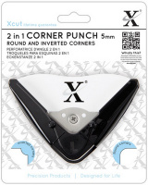 | XCU257002 | 470.10 |  |  | Изображение
 | Дырокол Docrafts XCU257002 Угловой 2 в 1, радиус 5 мм |  |  |  | 470.10 | шт | 1 | Изображение
 | Дырокол Docrafts XCU257003 Угловой 2 в 1, радиус 10 мм | Дырокол Docrafts XCU257003 Угловой 2 в 1, радиус 10 мм | 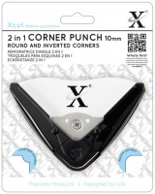 | XCU257003 | 470.10 |  |  | Изображение
 | Дырокол Docrafts XCU257003 Угловой 2 в 1, радиус 10 мм |  |  |  | 470.10 | шт | 3 | Изображение
 | Дырокол для края EK Success 42-70071 Шеврон | Дырокол для края EK Success 42-70071 Шеврон | 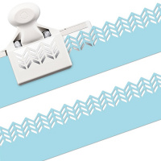 | EKS-42-70071 | 1558.20 |  |  | Изображение
 | Дырокол для края EK Success 42-70071 Шеврон |  |  |  | 1558.20 | шт | 1 | Изображение
 | Дырокол средний "Docrafts" XCU261705 Звезда | Дырокол средний "Docrafts" XCU261705 Звезда | 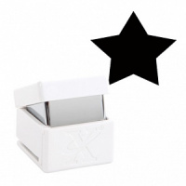 | XCU261705 | 222.31 |  |  | Изображение
 | Дырокол средний "Docrafts" XCU261705 Звезда |  |  |  | 222.31 | шт | 1 | Изображение
 | Дырокол средний "Docrafts" XCU261707 БАБОЧКА 2 | Дырокол средний "Docrafts" XCU261707 БАБОЧКА 2 | 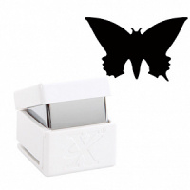 | XCU261707 | 236.69 |  |  | Изображение
 | Дырокол средний "Docrafts" XCU261707 БАБОЧКА 2 |  |  |  | 236.69 | шт | 9 | Изображение
 | Дырокол средний фигурный "Docrafts" XCU261793 ЯРКАЯ ЗВЕЗДА, d=1,6 см | Дырокол средний фигурный "Docrafts" XCU261793 ЯРКАЯ ЗВЕЗДА, d=1,6 см | 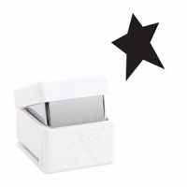 | XCU261793 | 106.00 |  |  | Изображение
 | Дырокол средний фигурный "Docrafts" XCU261793 ЯРКАЯ ЗВЕЗДА, d=1,6 см |  |  |  | 106.00 | шт | 2 | Изображение
 | Дырокол фигурный "Волны точек" | Дырокол фигурный "Волны точек" | 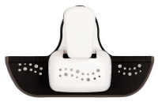 | XCU257107 | 427.36 |  |  | Изображение
 | Дырокол фигурный "Волны точек" |  |  |  | 427.36 | шт | 4 | Изображение
 | Дырокол фигурный Docrafts XCU257001 Маленький угол 5 мм | Дырокол фигурный Docrafts XCU257001 Маленький угол 5 мм | 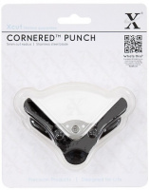 | XCU257001 | 376.08 |  |  | Изображение
 | Дырокол фигурный Docrafts XCU257001 Маленький угол 5 мм |  |  |  | 376.08 | шт | 7 | Изображение
 | Дырокол фигурный Docrafts XCU257001 Угол 10 мм | Дырокол фигурный Docrafts XCU257001 Угол 10 мм | 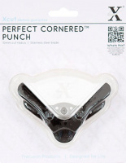 | XCU257000 | 376.08 |  |  | Изображение
 | Дырокол фигурный Docrafts XCU257001 Угол 10 мм |  |  |  | 376.08 | шт | 3 | Изображение
 | Дырокол фигурный Docrafts XCU257106 Декоративные завитки | Дырокол фигурный Docrafts XCU257106 Декоративные завитки | 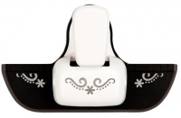 | XCU257106 | 427.36 |  |  | Изображение
 | Дырокол фигурный Docrafts XCU257106 Декоративные завитки |  |  |  | 427.36 | шт | 4 | Изображение
 | Дырокол фигурный Docrafts XCU257908 Ёлки | Дырокол фигурный Docrafts XCU257908 Ёлки |  | XCU257908 | 222.23 |  |  | Изображение
 | Дырокол фигурный Docrafts XCU257908 Ёлки |  |  |  | 222.23 | шт | 4 | Изображение
 | Дырокол фигурный Docrafts XCU257912 Звёзды | Дырокол фигурный Docrafts XCU257912 Звёзды | 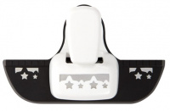 | XCU257912 | 341.89 |  |  | Изображение
 | Дырокол фигурный Docrafts XCU257912 Звёзды |  |  |  | 341.89 | шт | 4 | Изображение
 | Компостер 3D фигурный "Рукоделие"JF-33CM 10.5*7.3*5.3 см | Компостер 3D фигурный "Рукоделие"JF-33CM 10.5*7.3*5.3 см | 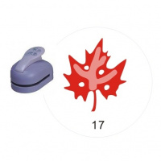 | JF-33CM | 435.06 |  |  | Изображение
 | Компостер 3D фигурный "Рукоделие"JF-33CM 10.5*7.3*5.3 см (Узор № 017) |  |  |  | 435.06 | шт | 248 | Изображение
 | Компостер края фигурный "Рукоделие"JF-829 6,8х3,0х3.2 см | Компостер края фигурный "Рукоделие"JF-829 6,8х3,0х3.2 см | 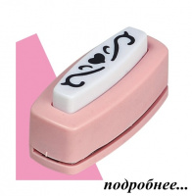 | JF-829 | 92.29 |  |  | Изображение
 | Компостер края фигурный "Рукоделие"JF-829 6,8х3,0х3.2 см (Узор №002) |  |  |  | 92.29 | шт | 113 | Изображение
 | Компостер края фигурный "Рукоделие"JF-829 6,8х3,0х3.2 см (Узор №017) |  |  |  | 92.29 | шт | 190 | Изображение
 | Компостер края фигурный "Рукоделие"JF-829 6,8х3,0х3.2 см (Узор №035) |  |  |  | 92.29 | шт | 9 | Изображение
 | Компостер угла фигурный "Рукоделие" CD-88MB 10,5х7,3х5,3 см | Компостер угла фигурный "Рукоделие" CD-88MB 10,5х7,3х5,3 см |  | CD-88MB | 217.54 |  |  | Изображение
 | Компостер угла фигурный "Рукоделие" CD-88MB 10,5х7,3х5,3 см (Узор №059) |  |  |  | 217.54 | шт | 3 | Изображение
 | Компостер угла фигурный "Рукоделие" CD-88MB 10,5х7,3х5,3 см (Узор №063) |  |  |  | 217.54 | шт | 2 | Изображение
 | Компостер угла фигурный "Рукоделие" CD-99MA 8,5х5,4 см | Компостер угла фигурный "Рукоделие" CD-99MA 8,5х5,4 см | 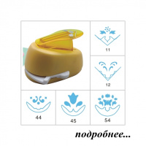 | CD-99MA | 123.93 |  |  | Изображение
 | Компостер угла фигурный "Рукоделие" CD-99MA 8,5х5,4 см (Узор №011) |  |  |  | 123.93 | шт | 221 | Изображение
 | Компостер угла фигурный "Рукоделие" CD-99MA 8,5х5,4 см (Узор №044) |  |  |  | 123.93 | шт | 205 | Изображение
 | Компостер угла фигурный "Рукоделие" CD-99MA 8,5х5,4 см (Узор №045) |  |  |  | 123.93 | шт | 249 | Изображение
 | Компостер угла фигурный "Рукоделие" CD-99MA 8,5х5,4 см (Узор №054) |  |  |  | 123.93 | шт | 195 | Изображение
 | Компостер фигурный "Рукоделие" CD-99M 8,5х5,4 см | Компостер фигурный "Рукоделие" CD-99M 8,5х5,4 см |  | CD-99M | 121.29 |  |  | Изображение
 | Компостер фигурный "Рукоделие" CD-99M 8,5х5,4 см (Узор № 001) |  |  |  | 121.29 | шт | 295 | Изображение
 | Компостер фигурный "Рукоделие" CD-99M 8,5х5,4 см (Узор № 022) |  |  |  | 121.29 | шт | 610 | Изображение
 | Компостер фигурный "Рукоделие" CD-99M 8,5х5,4 см (Узор № 028) |  |  |  | 121.29 | шт | 788 | Изображение
 | Компостер фигурный "Рукоделие" CD-99M 8,5х5,4 см (Узор № 051) |  |  |  | 121.29 | шт | 157 | Изображение
 | Компостер фигурный "Рукоделие" CD-99M 8,5х5,4 см (Узор № 058) |  |  |  | 121.29 | шт | 652 | Изображение
 | Компостер фигурный "Рукоделие" CD-99M 8,5х5,4 см (Узор № 074) |  |  |  | 121.29 | шт | 687 | Изображение
 | Компостер фигурный "Рукоделие" CD-99M 8,5х5,4 см (Узор № 075) |  |  |  | 121.29 | шт | 322 | Изображение
 | Компостер фигурный "Рукоделие" CD-99M 8,5х5,4 см (Узор № 079) |  |  |  | 121.29 | шт | 881 | Изображение
 | Компостер фигурный "Рукоделие" CD-99M 8,5х5,4 см (Узор № 094) |  |  |  | 121.29 | шт | 765 | Изображение
 | Компостер фигурный "Рукоделие" CD-99M 8,5х5,4 см (Узор № 116) |  |  |  | 121.29 | шт | 75 | Изображение
 | Компостер фигурный "Рукоделие" CD-99M 8,5х5,4 см (Узор № 131) |  |  |  | 121.29 | шт | 513 | Изображение
 | Компостер фигурный "Рукоделие" CD-99S 7х4,1х4,5 см | Компостер фигурный "Рукоделие" CD-99S 7х4,1х4,5 см | 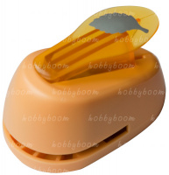 | CD-99S | 79.10 |  |  | Изображение
 | Компостер фигурный "Рукоделие" CD-99S 7х4,1х4,5 см (Узор № 006) |  |  |  | 79.10 | шт | 261 | Изображение
 | Компостер фигурный "Рукоделие" CD-99S 7х4,1х4,5 см (Узор № 061) |  |  |  | 79.10 | шт | 61 | Изображение
 | Компостер фигурный "Рукоделие" CD-99S 7х4,1х4,5 см (Узор № 062) |  |  |  | 79.10 | шт | 255 | Изображение
 | Компостер фигурный "Рукоделие" CD-99S 7х4,1х4,5 см (Узор № 063) |  |  |  | 79.10 | шт | 683 | Изображение
 | Компостер фигурный "Рукоделие" CD-99S 7х4,1х4,5 см (Узор № 068) |  |  |  | 79.10 | шт | 659 | Изображение
 | Компостер фигурный "Рукоделие" CD-99S 7х4,1х4,5 см (Узор № 100) |  |  |  | 79.10 | шт | 928 | Изображение
 | Компостер фигурный "Рукоделие" CD-99S 7х4,1х4,5 см (Узор № 114) |  |  |  | 79.10 | шт | 410 | Изображение
 | Компостер фигурный "Рукоделие" CD-99S 7х4,1х4,5 см (Узор № 116) |  |  |  | 79.10 | шт | 359 | Изображение
 | Компостер фигурный "Рукоделие" CD-99S 7х4,1х4,5 см (Узор № 211) |  |  |  | 79.10 | шт | 470 | Изображение
 | Компостер фигурный "Рукоделие" CD-99S 7х4,1х4,5 см (Узор № 215) |  |  |  | 79.10 | шт | 607 | Изображение
 | Компостер фигурный "Рукоделие" CD-99S 7х4,1х4,5 см (Узор № 233) |  |  |  | 79.10 | шт | 637 | Изображение
 | Компостер фигурный "Рукоделие" CD-99S 7х4,1х4,5 см (Узор № 262) |  |  |  | 79.10 | шт | 738 | Изображение
 | Компостер фигурный "Рукоделие" CD-99S 7х4,1х4,5 см (Узор № 338) |  |  |  | 79.10 | шт | 76 | Изображение
 | Компостер фигурный "Рукоделие" CD-99S 7х4,1х4,5 см (Узор № 343) |  |  |  | 79.10 | шт | 659 | Изображение
 | Компостер фигурный "Рукоделие" CD-99XS 5,2х3,2х4,0 см | Компостер фигурный "Рукоделие" CD-99XS 5,2х3,2х4,0 см | 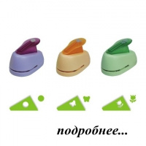 | CD-99XS | 61.96 |  |  | Изображение
 | Компостер фигурный "Рукоделие" CD-99XS 5,2х3,2х4,0 см (Узор №030) |  |  |  | 61.96 | шт | 1791 | Изображение
 | Компостер фигурный "Рукоделие" CD-99XS 5,2х3,2х4,0 см (Узор №038) |  |  |  | 61.96 | шт | 2125 | Изображение
 | Компостер фигурный "Рукоделие" CD-99XS 5,2х3,2х4,0 см (Узор №045) |  |  |  | 61.96 | шт | 2021 | Изображение
 | Компостер фигурный "Рукоделие" CD-99XS 5,2х3,2х4,0 см (Узор №066) |  |  |  | 61.96 | шт | 1411 | Изображение
 | Компостер фигурный "Рукоделие" CD-99XS 5,2х3,2х4,0 см (Узор №069) |  |  |  | 61.96 | шт | 911 | Изображение
 | Компостер фигурный "Рукоделие" CD-99XS 5,2х3,2х4,0 см (Узор №070) |  |  |  | 61.96 | шт | 1426 | Изображение
 | Компостер фигурный "Рукоделие" CD-99XS 5,2х3,2х4,0 см (Узор №171) |  |  |  | 61.96 | шт | 1829 | Изображение
 | Компостер фигурный "Рукоделие" CD-99XS 5,2х3,2х4,0 см (Узор №192) |  |  |  | 61.96 | шт | 2024 | Изображение
 | Компостер фигурный "Рукоделие" CD-99XS 5,2х3,2х4,0 см (Узор №194) |  |  |  | 61.96 | шт | 2229 | Изображение
 | Компостер фигурный "Рукоделие" CD-99XS 5,2х3,2х4,0 см (Узор №246 ) |  |  |  | 61.96 | шт | 2238 | Изображение
 | Компостер фигурный "Рукоделие" CD-99XXL 15,5х9,7х7,6 см | Компостер фигурный "Рукоделие" CD-99XXL 15,5х9,7х7,6 см | 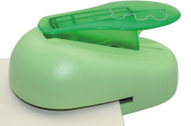 | CD-99XXL | 435.06 |  |  | Изображение
 | Компостер фигурный "Рукоделие" CD-99XXL 15,5х9,7х7,6 см (Узор № 019) |  |  |  | 435.06 | шт | 935 | Изображение
 | Компостер фигурный "Рукоделие" CD-99XXL 15,5х9,7х7,6 см (Узор № 023) |  |  |  | 435.06 | шт | 932 | Изображение
 | Компостер фигурный "Рукоделие" CD-99XXL 15,5х9,7х7,6 см (Узор № 033) |  | 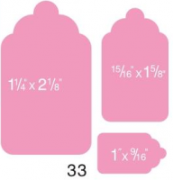 |  | 435.06 | шт | 853 | Изображение
 | Линейка для дырокола "Рукоделие" JF-829L 18х8,5х4,5 см | Линейка для дырокола "Рукоделие" JF-829L 18х8,5х4,5 см |  | JF-829L | 79.10 |  |  | Изображение
 | Линейка для дырокола "Рукоделие" JF-829L 18х8,5х4,5 см |  |  |  | 79.10 | шт | 16 | Изображение
 | Угловой фигурный дырокол "Mr.Painter" CPU-25 | Угловой фигурный дырокол "Mr.Painter" CPU-25 | 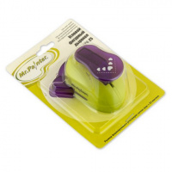 | CPU-25 | 195.84 |  |  | Изображение
 | Угловой фигурный дырокол "Mr.Painter" CPU-25 (15 "Волна") |  | 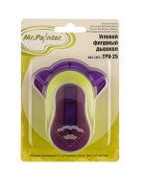 |  | 195.84 | шт | 1 | Изображение
 | Фигурный дырокол "Mr.Painter" CPB-16 | Фигурный дырокол "Mr.Painter" CPB-16 | 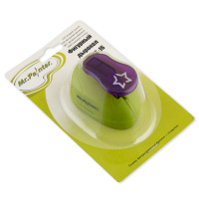 | CPB-16 | 103.90 |  |  | Изображение
 | Фигурный дырокол "Mr.Painter" CPB-16 (04 "Снежинка") |  | 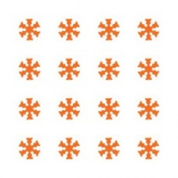 |  | 103.90 | шт | 1 | Изображение
 | Фигурный дырокол "Mr.Painter" CPB-25 | Фигурный дырокол "Mr.Painter" CPB-25 | 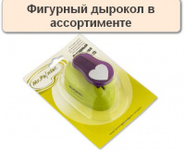 | CPB-25 | 157.50 |  |  | Изображение
 | Фигурный дырокол "Mr.Painter" CPB-25 (10 "Снежинка №2") |  | 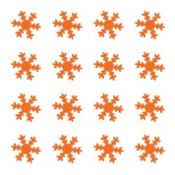 |  | 157.50 | шт | 1 | Изображение
 | Фигурный дырокол "Mr.Painter" CPB-25 (20, Листик) |  |  |  | 224.00 | шт | 1 | Изображение
 | Фигурный дырокол "АСТРА" для края JF-829M, 4,4*0,8cм | Фигурный дырокол "АСТРА" для края JF-829M, 4,4*0,8cм | 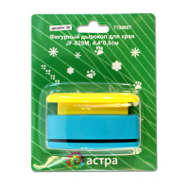 | 7709607 | 108.97 |  |  | Изображение
 | Фигурный дырокол "АСТРА" для края JF-829M, 4,4*0,8cм (дизайн 18) |  |  |  | 108.97 | шт | 2 | Изображение
 | Фигурный дырокол «Астра» CD-99S, 18 мм | Фигурный дырокол «Астра» CD-99S, 18 мм | 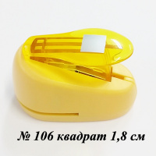 | 7709603 | 103.33 |  |  | Изображение
 | Фигурный дырокол «Астра» CD-99S, 18 мм (106 - квадрат) |  | 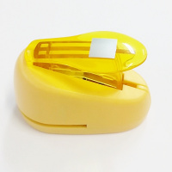 |  | 103.33 | шт | 1 | Изображение
 | Фигурный дырокол EK Success 54-91007 Бабочки | Фигурный дырокол EK Success 54-91007 Бабочки | 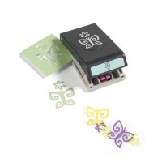 | EKS-54-91007 | 520.32 |  |  | Изображение
 | Фигурный дырокол EK Success 54-91007 Бабочки |  |  |  | 520.32 | шт | 1 | Изображение
 | Фигурный дырокол EK Success 54-91013 Сердца | Фигурный дырокол EK Success 54-91013 Сердца | 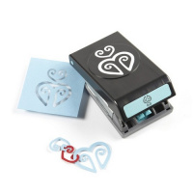 | EKS-54-91013 | 520.32 |  |  | Изображение
 | Фигурный дырокол EK Success 54-91013 Сердца |  |  |  | 520.32 | шт | 4 | Изображение
 | Фигурный дырокол EK Success М284101 Дачный забор | Фигурный дырокол EK Success М284101 Дачный забор | 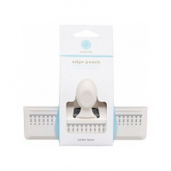 | EKS-M284101 | 1299.87 |  |  | Изображение
 | Фигурный дырокол EK Success М284101 Дачный забор |  |  |  | 1299.87 | шт | 1 | Изображение
 | Фигурный дырокол для края: Ветвь | Фигурный дырокол для края: Ветвь |  | EKS-42-40049 | 1299.90 |  |  | Изображение
 | Фигурный дырокол для края: Ветвь |  |  |  | 1299.90 | шт | 2 | Изображение
 | Фигурный дырокол угловой с тиснением 32 мм | Фигурный дырокол угловой с тиснением 32 мм | 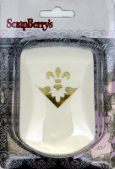 | SCB 6157 | 255.00 |  |  | Изображение
 | Фигурный дырокол угловой с тиснением 32 мм (SCB 61570106, ЦВЕТОК ИРИСА) |  |  |  | 255.00 | шт | 1 | Изображение
 | Фигурный компостер (края) | Фигурный компостер (края) | 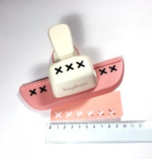 | SCB 606.046 Scrapberry's | 210.00 |  |  | Изображение
 | Фигурный компостер (края) |  |  |  | 210.00 | шт | 4 | Изображение
 | Фигурный компостер 1,5 см HCP 105 | Фигурный компостер 1,5 см HCP 105 | 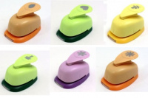 | 679942 | 70.00 |  |  | Изображение
 | Фигурный компостер 1,5 см HCP 105 (HCP 105.253) |  | 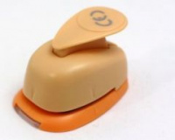 |  | 70.00 | шт | 11 | Изображение

